Calcs
Adjustments to natural gas use at refineries and mining because of data below.
They show historical trends at odds with these line items.
They are adjusted using the scaling factors below and held constant in later years.

2015 | 2016 | 2017 | 2018
14.63 | 15.42 | 15.01 | 15.49
0.15 | 0.16 | 0.17 | 0.17
%
refineries | 0.053998632946 | 0.025974025974 | 0.058783321941
mining | 0.066666666667 | 0.13333333333 | 0.13333333333

Index to 2015
refineries | 1.0539986329 | 1.025974026 | 1.0587833219
mining | 1.0666666667 | 1.1333333333 | 1.1333333333

2015 |  |  | 2018
natural gas use at refineries -- related emissions

https://ww3.arb.ca.gov/cc/inventory/data/tables/ghg_inventory_scopingplan_sum_2000-18.pdf

mining

https://ww3.arb.ca.gov/cc/inventory/data/tables/ghg_inventory_sector_sum_2000-18.pdf

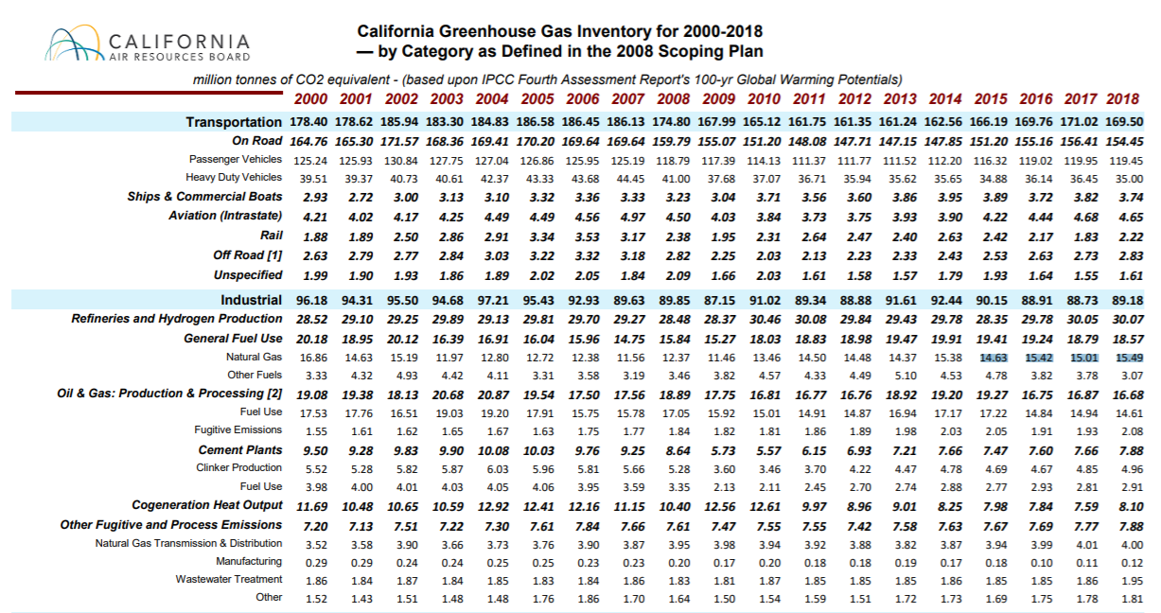

 |  |  |  |  |  |  |  |  |  |  |  |  |  |  | https://ww3.arb.ca.gov/cc/inventory/data/tables/ghg_inventory_scopingplan_sum_2000-18.pdf

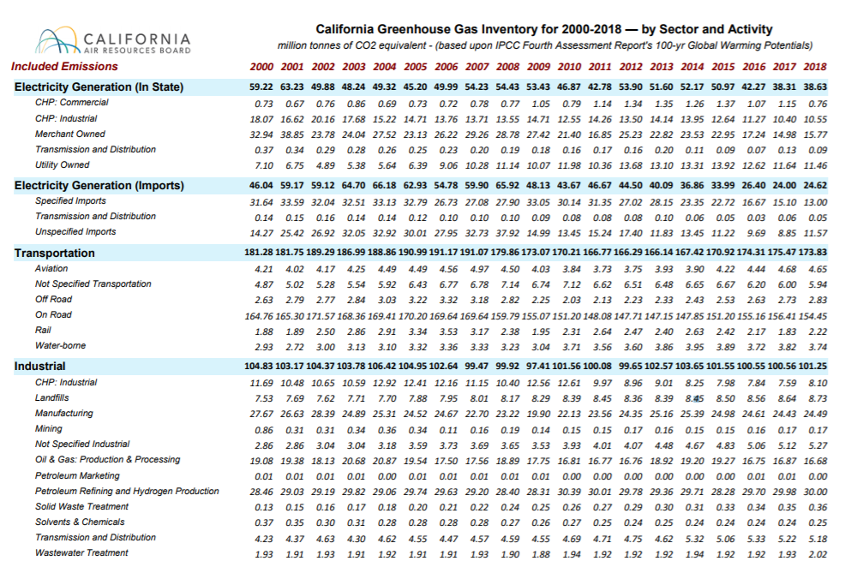
 |  |  |  |  |  |  |  |  |  |  |  |  |  |  | https://ww3.arb.ca.gov/cc/inventory/data/tables/ghg_inventory_sector_sum_2000-18.pdf

Before 2017, CARB inventory was available in format included below

 |  | 2018 Edition California Greenhouse Gas Inventory for 2000-2017 — by Category as Defined in the 2008 Scoping Plan
 |  |  | million tonnes of CO2 equivalent - (based upon IPCC Fourth Assessment Report's 100-yr Global Warming Potentials)
 |  |  | Included Emissions
 |  | From: https://www.arb.ca.gov/cc/inventory/data/data.htm
Included Emissions | 2000 | 2001 | 2002 | 2003 | 2004 | 2005 | 2006 | 2007 | 2008 | 2009 | 2010 | 2011 | 2012 | 2013 | 2014 | 2015 | 2016 | 2017
Transportation | 180.33 | 180.65 | 188.07 | 185.54 | 187.19 | 189.05 | 189.02 | 188.82 | 177.35 | 170.20 | 165.13 | 161.76 | 161.31 | 160.91 | 162.53 | 166.18 | 168.76 | 169.86
On Road | 164.76 | 165.30 | 171.57 | 168.36 | 169.41 | 170.20 | 169.64 | 169.64 | 159.79 | 155.07 | 151.20 | 148.03 | 147.71 | 147.07 | 148.04 | 151.52 | 154.62 | 155.75
Passenger Vehicles | 125.24 | 125.93 | 130.84 | 127.75 | 127.04 | 126.86 | 125.95 | 125.19 | 118.79 | 117.39 | 114.13 | 111.37 | 111.77 | 111.52 | 112.20 | 116.33 | 119.01 | 119.94
Heavy Duty Vehicles | 39.51 | 39.37 | 40.73 | 40.61 | 42.37 | 43.33 | 43.68 | 44.45 | 41.00 | 37.68 | 37.07 | 36.65 | 35.93 | 35.55 | 35.83 | 35.19 | 35.61 | 35.81
Ships & Commercial Boats | 4.86 | 4.75 | 5.14 | 5.38 | 5.46 | 5.79 | 5.93 | 6.02 | 5.78 | 5.25 | 3.66 | 3.52 | 3.43 | 3.42 | 3.49 | 3.42 | 3.24 | 3.32
Aviation (Intrastate) | 4.21 | 4.02 | 4.17 | 4.25 | 4.49 | 4.49 | 4.56 | 4.97 | 4.50 | 4.03 | 3.84 | 3.73 | 3.75 | 3.93 | 3.90 | 4.22 | 4.44 | 4.68
Rail | 1.88 | 1.89 | 2.50 | 2.86 | 2.91 | 3.34 | 3.53 | 3.17 | 2.38 | 1.95 | 2.31 | 2.64 | 2.47 | 2.40 | 2.63 | 2.42 | 2.17 | 1.83
Off Road [1] | 2.63 | 2.79 | 2.77 | 2.84 | 3.03 | 3.22 | 3.32 | 3.18 | 2.82 | 2.25 | 2.03 | 2.13 | 2.23 | 2.33 | 2.43 | 2.53 | 2.63 | 2.73
Unspecified | 1.98 | 1.90 | 1.93 | 1.85 | 1.89 | 2.01 | 2.05 | 1.84 | 2.09 | 1.66 | 2.09 | 1.72 | 1.71 | 1.77 | 2.04 | 2.07 | 1.66 | 1.54
Industrial | 97.41 | 95.43 | 96.53 | 95.62 | 98.03 | 95.93 | 93.30 | 90.18 | 90.54 | 87.90 | 91.50 | 90.17 | 91.08 | 93.69 | 94.02 | 91.48 | 89.49 | 89.40
Refineries and Hydrogen Production | 28.52 | 29.10 | 29.25 | 29.89 | 29.13 | 29.81 | 29.70 | 29.27 | 28.48 | 28.37 | 30.46 | 30.12 | 29.88 | 29.22 | 29.40 | 28.21 | 29.61 | 29.89
General Fuel Use | 20.25 | 19.08 | 20.32 | 16.53 | 17.02 | 16.00 | 15.96 | 14.77 | 15.99 | 15.56 | 17.93 | 18.78 | 18.91 | 19.31 | 19.88 | 19.23 | 19.23 | 19.07
Natural Gas | 16.82 | 14.62 | 15.18 | 11.97 | 12.80 | 12.72 | 12.38 | 11.56 | 12.37 | 11.46 | 13.46 | 14.50 | 14.48 | 14.37 | 15.57 | 14.79 | 15.28 | 15.28
Other Fuels | 3.43 | 4.46 | 5.13 | 4.56 | 4.22 | 3.28 | 3.57 | 3.20 | 3.62 | 4.11 | 4.47 | 4.28 | 4.43 | 4.94 | 4.31 | 4.45 | 3.96 | 3.78
Oil & Gas: Production & Processing [2] | 19.39 | 19.62 | 18.34 | 20.85 | 21.00 | 19.69 | 17.53 | 17.56 | 18.82 | 17.69 | 16.80 | 16.73 | 16.73 | 19.06 | 19.47 | 19.58 | 17.11 | 17.22
Fuel Use | 17.53 | 17.76 | 16.51 | 19.03 | 19.20 | 17.91 | 15.75 | 15.78 | 17.05 | 15.92 | 15.01 | 14.91 | 14.87 | 16.94 | 17.18 | 17.22 | 14.84 | 14.94
Fugitive Emissions | 1.87 | 1.86 | 1.84 | 1.82 | 1.80 | 1.78 | 1.77 | 1.77 | 1.78 | 1.77 | 1.80 | 1.82 | 1.86 | 2.12 | 2.29 | 2.36 | 2.27 | 2.28
Cement Plants | 9.50 | 9.28 | 9.83 | 9.90 | 10.08 | 10.03 | 9.76 | 9.25 | 8.64 | 5.73 | 5.57 | 5.37 | 6.92 | 7.21 | 7.66 | 7.47 | 7.60 | 7.66
Clinker Production | 5.52 | 5.28 | 5.82 | 5.87 | 6.03 | 5.96 | 5.81 | 5.66 | 5.28 | 3.60 | 3.46 | 3.70 | 4.22 | 4.47 | 4.78 | 4.69 | 4.67 | 4.85
Fuel Use | 3.98 | 4.00 | 4.01 | 4.03 | 4.05 | 4.06 | 3.95 | 3.59 | 3.35 | 2.13 | 2.11 | 1.67 | 2.70 | 2.74 | 2.88 | 2.77 | 2.93 | 2.81
Cogeneration Heat Output | 11.69 | 10.48 | 10.65 | 10.59 | 12.92 | 12.41 | 12.16 | 11.15 | 10.40 | 12.56 | 12.61 | 11.15 | 10.81 | 10.99 | 9.64 | 8.98 | 7.99 | 7.79
Other Fugitive and Process Emissions | 8.05 | 7.87 | 8.13 | 7.85 | 7.89 | 8.00 | 8.20 | 8.19 | 8.21 | 7.98 | 8.13 | 8.02 | 7.81 | 7.90 | 7.98 | 8.01 | 7.95 | 7.78
Natural Gas Transmission & Distribution [5] | 3.52 | 3.58 | 3.90 | 3.66 | 3.73 | 3.76 | 3.90 | 3.87 | 3.95 | 3.98 | 3.94 | 3.92 | 3.88 | 3.82 | 3.87 | 3.94 | 3.99 | 4.01
Manufacturing | 0.32 | 0.32 | 0.27 | 0.27 | 0.29 | 0.28 | 0.27 | 0.27 | 0.24 | 0.22 | 0.24 | 0.22 | 0.19 | 0.20 | 0.17 | 0.18 | 0.10 | 0.11
Wastewater Treatment | 1.86 | 1.84 | 1.87 | 1.84 | 1.85 | 1.83 | 1.84 | 1.86 | 1.83 | 1.81 | 1.87 | 1.85 | 1.85 | 1.85 | 1.86 | 1.85 | 1.85 | 1.86
Other | 2.35 | 2.14 | 2.09 | 2.08 | 2.02 | 2.12 | 2.19 | 2.20 | 2.19 | 1.96 | 2.08 | 2.02 | 1.90 | 2.03 | 2.08 | 2.04 | 2.01 | 1.80
Electric Power | 104.84 | 122.00 | 108.64 | 112.61 | 115.20 | 107.85 | 104.53 | 113.93 | 120.14 | 101.37 | 90.34 | 87.97 | 95.52 | 89.40 | 88.46 | 83.82 | 68.59 | 62.39
In-State Generation | 58.94 | 62.98 | 49.68 | 48.05 | 49.15 | 45.05 | 49.85 | 54.12 | 54.32 | 53.33 | 46.75 | 41.10 | 51.02 | 49.42 | 51.68 | 49.88 | 42.28 | 38.45
Natural Gas | 50.92 | 55.46 | 42.17 | 40.92 | 42.40 | 38.11 | 43.07 | 47.12 | 48.02 | 46.08 | 40.59 | 35.81 | 45.76 | 45.61 | 46.38 | 45.11 | 38.25 | 34.88
Other Fuels | 6.84 | 6.36 | 6.36 | 5.98 | 5.59 | 5.77 | 5.63 | 5.85 | 5.15 | 5.90 | 5.05 | 4.03 | 4.44 | 2.91 | 4.40 | 3.65 | 2.54 | 2.61
Fugitive and Process Emissions | 1.17 | 1.16 | 1.15 | 1.15 | 1.16 | 1.16 | 1.15 | 1.16 | 1.14 | 1.35 | 1.10 | 1.25 | 0.82 | 0.90 | 0.90 | 1.13 | 1.48 | 0.95
Imported Electricity | 45.90 | 59.02 | 58.96 | 64.56 | 66.04 | 62.80 | 54.68 | 59.81 | 65.82 | 48.04 | 43.59 | 46.87 | 44.50 | 39.98 | 36.79 | 33.93 | 26.32 | 23.94
Unspecified Imports | 14.27 | 25.42 | 26.92 | 32.05 | 32.92 | 30.01 | 27.95 | 32.73 | 37.92 | 14.99 | 13.45 | 15.52 | 17.48 | 11.82 | 13.44 | 11.21 | 9.68 | 8.84
Specified Imports | 31.64 | 33.59 | 32.04 | 32.51 | 33.13 | 32.79 | 26.73 | 27.08 | 27.90 | 33.05 | 30.14 | 31.35 | 27.02 | 28.15 | 23.35 | 22.72 | 16.64 | 15.10
Commercial and Residential | 43.96 | 42.87 | 44.85 | 43.33 | 44.61 | 43.07 | 43.77 | 43.99 | 44.37 | 44.48 | 45.92 | 46.37 | 43.76 | 44.42 | 38.25 | 38.82 | 40.62 | 41.14
Residential Fuel Use | 30.16 | 29.25 | 29.41 | 28.95 | 29.99 | 28.81 | 29.20 | 29.34 | 29.67 | 29.32 | 30.06 | 30.51 | 28.21 | 29.02 | 23.75 | 24.17 | 25.27 | 26.00
Natural Gas | 27.98 | 27.38 | 27.49 | 26.62 | 27.33 | 25.93 | 26.55 | 26.68 | 26.62 | 26.26 | 26.99 | 27.51 | 25.76 | 26.53 | 21.58 | 21.90 | 22.80 | 23.62
Other Fuels | 1.41 | 1.09 | 1.13 | 1.52 | 1.84 | 2.06 | 1.81 | 1.82 | 2.20 | 2.21 | 2.21 | 2.13 | 1.58 | 1.62 | 1.28 | 1.39 | 1.58 | 1.49
Fugitive Emissions | 0.78 | 0.79 | 0.79 | 0.80 | 0.81 | 0.83 | 0.84 | 0.85 | 0.85 | 0.85 | 0.87 | 0.87 | 0.87 | 0.88 | 0.88 | 0.89 | 0.89 | 0.89
Commercial Fuel Use | 11.47 | 11.31 | 13.11 | 12.84 | 12.70 | 12.55 | 12.83 | 12.82 | 12.99 | 12.89 | 13.58 | 13.71 | 13.41 | 13.30 | 12.52 | 12.67 | 13.14 | 13.02
Natural Gas | 10.05 | 10.08 | 11.88 | 11.36 | 11.14 | 10.92 | 11.60 | 11.47 | 11.14 | 11.00 | 11.17 | 11.33 | 11.25 | 11.28 | 10.40 | 10.50 | 10.90 | 11.06
Other Fuels | 1.42 | 1.22 | 1.23 | 1.48 | 1.55 | 1.64 | 1.24 | 1.36 | 1.85 | 1.88 | 2.41 | 2.38 | 2.16 | 2.02 | 2.12 | 2.16 | 2.24 | 1.95
Commercial Cogeneration Heat Output | 1.09 | 1.05 | 1.06 | 0.26 | 0.62 | 0.40 | 0.42 | 0.49 | 0.37 | 0.92 | 0.92 | 0.78 | 0.76 | 0.70 | 0.57 | 0.55 | 0.77 | 0.68
Other Commercial and Residential | 1.24 | 1.26 | 1.27 | 1.29 | 1.30 | 1.31 | 1.32 | 1.33 | 1.34 | 1.35 | 1.36 | 1.37 | 1.38 | 1.40 | 1.41 | 1.42 | 1.43 | 1.44
Agriculture | 30.97 | 31.15 | 33.24 | 33.54 | 32.83 | 33.70 | 34.72 | 35.22 | 35.09 | 32.85 | 33.68 | 34.34 | 35.46 | 33.99 | 35.06 | 33.75 | 33.51 | 32.42
Livestock | 19.12 | 19.40 | 20.64 | 21.08 | 20.30 | 20.93 | 21.28 | 23.54 | 23.55 | 22.85 | 23.41 | 23.26 | 23.89 | 22.92 | 23.24 | 22.66 | 22.57 | 22.68
Enteric Fermentation (Digestive Process) | 9.86 | 9.76 | 10.39 | 10.47 | 10.25 | 10.55 | 10.60 | 11.71 | 11.46 | 11.10 | 11.55 | 11.40 | 11.52 | 11.22 | 11.28 | 10.95 | 10.93 | 11.05
Manure Management | 9.26 | 9.64 | 10.25 | 10.60 | 10.04 | 10.39 | 10.68 | 11.82 | 12.09 | 11.75 | 11.86 | 11.86 | 12.38 | 11.71 | 11.96 | 11.70 | 11.64 | 11.62
Crop Growing & Harvesting | 8.04 | 7.93 | 8.22 | 8.21 | 8.04 | 8.17 | 8.15 | 7.90 | 7.45 | 7.39 | 7.49 | 7.42 | 7.70 | 7.36 | 7.30 | 6.70 | 6.96 | 6.63
Fertilizers | 6.25 | 6.23 | 6.40 | 6.38 | 6.22 | 6.24 | 6.18 | 5.96 | 5.84 | 5.73 | 5.79 | 5.71 | 5.94 | 5.63 | 5.67 | 5.24 | 5.34 | 5.14
Soil Preparation and Disturbances | 1.71 | 1.63 | 1.75 | 1.76 | 1.75 | 1.86 | 1.90 | 1.87 | 1.53 | 1.59 | 1.63 | 1.63 | 1.68 | 1.65 | 1.56 | 1.38 | 1.54 | 1.40
Crop Residue Burning | 0.08 | 0.06 | 0.06 | 0.07 | 0.07 | 0.07 | 0.07 | 0.07 | 0.08 | 0.08 | 0.08 | 0.08 | 0.08 | 0.08 | 0.08 | 0.08 | 0.08 | 0.09
General Fuel Use | 3.81 | 3.82 | 4.38 | 4.25 | 4.50 | 4.60 | 5.30 | 3.78 | 4.09 | 2.61 | 2.77 | 3.65 | 3.88 | 3.71 | 4.51 | 4.40 | 3.97 | 3.11
Diesel | 2.52 | 2.69 | 3.04 | 3.00 | 3.17 | 3.40 | 3.86 | 2.68 | 3.18 | 1.75 | 1.96 | 2.52 | 2.47 | 2.53 | 3.39 | 3.66 | 3.21 | 2.40
Natural Gas | 0.98 | 0.75 | 0.94 | 0.85 | 0.82 | 0.70 | 0.88 | 0.79 | 0.75 | 0.69 | 0.65 | 0.66 | 0.70 | 0.69 | 0.63 | 0.64 | 0.72 | 0.67
Gasoline | 0.31 | 0.38 | 0.40 | 0.40 | 0.50 | 0.50 | 0.55 | 0.31 | 0.16 | 0.16 | 0.16 | 0.48 | 0.71 | 0.49 | 0.49 | 0.10 | 0.04 | 0.05
Other Fuels | 0.01 | 0.00 | 0.00 | 0.00 | 0.00 | 0.00 | 0.01 | 0.00 | 0.00 | 0.00 | 0.00 | 0.00 | 0.00 | 0.00 | 0.00 | 0.00 | 0.00 | 0.00
High GWP | 6.28 | 6.64 | 7.08 | 7.76 | 8.49 | 9.26 | 10.11 | 10.83 | 11.65 | 12.29 | 13.52 | 14.53 | 15.54 | 16.75 | 17.73 | 18.60 | 19.26 | 19.99
Ozone Depleting Substance (ODS) Substitutes | 5.57 | 6.01 | 6.52 | 7.20 | 7.95 | 8.75 | 9.64 | 10.43 | 11.27 | 11.96 | 13.20 | 14.21 | 15.25 | 16.38 | 17.42 | 18.32 | 19.00 | 19.64
Electricity Grid SF6 Losses [4] | 0.51 | 0.49 | 0.44 | 0.42 | 0.40 | 0.37 | 0.33 | 0.29 | 0.30 | 0.27 | 0.24 | 0.24 | 0.24 | 0.29 | 0.17 | 0.14 | 0.10 | 0.18
Semiconductor Manufacturing [3] | 0.20 | 0.14 | 0.12 | 0.14 | 0.14 | 0.14 | 0.14 | 0.10 | 0.08 | 0.06 | 0.08 | 0.08 | 0.06 | 0.08 | 0.14 | 0.14 | 0.16 | 0.17
Recycling and Waste | 7.35 | 7.51 | 7.46 | 7.60 | 7.60 | 7.78 | 7.86 | 7.94 | 8.11 | 8.27 | 8.37 | 8.47 | 8.49 | 8.52 | 8.59 | 8.73 | 8.81 | 8.89
Landfills [3] | 7.22 | 7.36 | 7.31 | 7.43 | 7.42 | 7.59 | 7.65 | 7.71 | 7.88 | 8.02 | 8.11 | 8.19 | 8.20 | 8.22 | 8.28 | 8.40 | 8.47 | 8.54
Composting | 0.13 | 0.15 | 0.16 | 0.17 | 0.18 | 0.20 | 0.21 | 0.22 | 0.24 | 0.25 | 0.26 | 0.27 | 0.29 | 0.30 | 0.31 | 0.33 | 0.34 | 0.35
Included Inventory Emissions | 471.14 | 486.25 | 485.88 | 486.00 | 493.94 | 486.65 | 483.32 | 490.90 | 487.25 | 457.35 | 448.46 | 443.61 | 451.16 | 447.69 | 444.65 | 441.37 | 429.04 | 424.10
[1] Includes equipment used in construction, mining, oil drilling, industrial and airport ground operations.
[2] Reflects emissions from combustion of natural gas, diesel, and lease fuel plus fugitive emissions.
[3] These categories are listed in the Industrial sector of ARB's GHG Emission Inventory sectors.
[4] This category is listed in the Electric Power sector of ARB's GHG Emission Inventory sectors.
[5] The exceptional Aliso Canyon natural gas leak event released 1.96 MMTCO2e of unanticipated emissions in calendar year 2015 and an additional 0.53 MMTCO2e in 2016. These emissions will be mitigated in the future according to legal settlement and are presented alongside but tracked separately from routine inventory emissions.

Global Eff Intel cement
Main source
https://buyclean.org/media/2019/01/CA-Cement-benchmarking-report-Final-1.pdf
Ali Hasanbeigi & Cecilia Springer

In this sub-sector, we depart from the default approach,
taking data inputs the Scoping Plan Plus 60% RPS scenario of the 2017 Scoping Plan analysis.
The reason being that in this case, we have a more detailed, sector-specific study from
Hasanbeigi & Cecilia Springer.

Emission data

California is the second-largest cement producing state in the United States after Texas.
California’s nine cement plants together produced about 10 million metric tonnes (Mt) of
cement and emitted 7.9 Mt of CO2 pollution in 2015.

"California’s cement industry used around 34.28 petajoules (PJ) of heat from fuel combustion
and 1,340 gigawatt hours (GWh) of electricity in 2015."

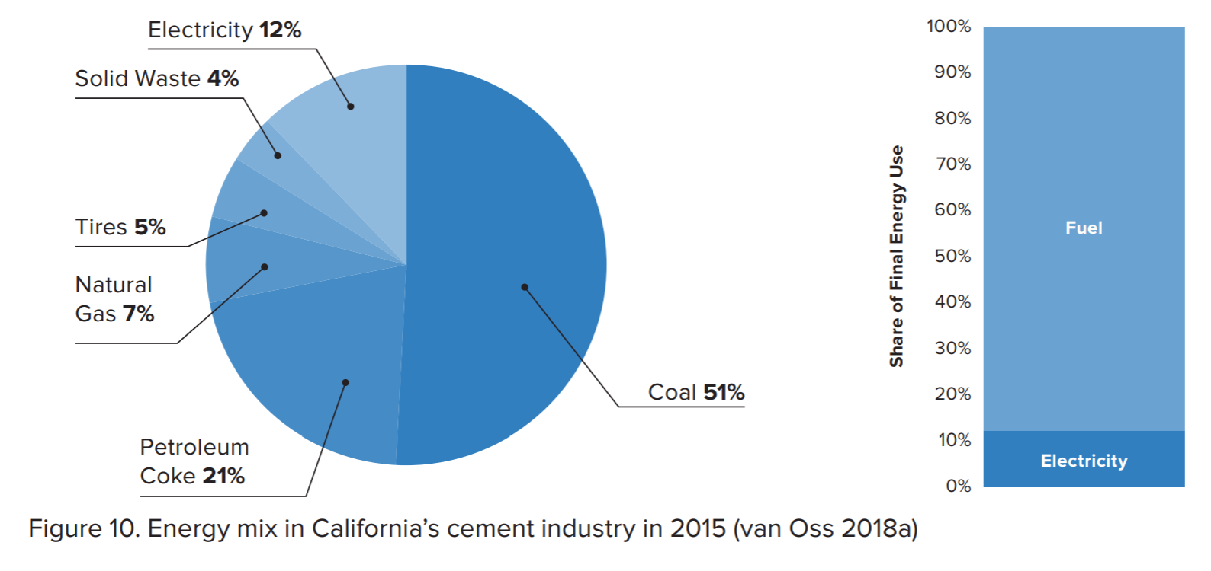

 | % combustion
coal | 51 | 0.92045454545
petcoke | 21
nat gas | 7 | 0.079545454545
solid waste | 4
tires | 5
sum % | 88

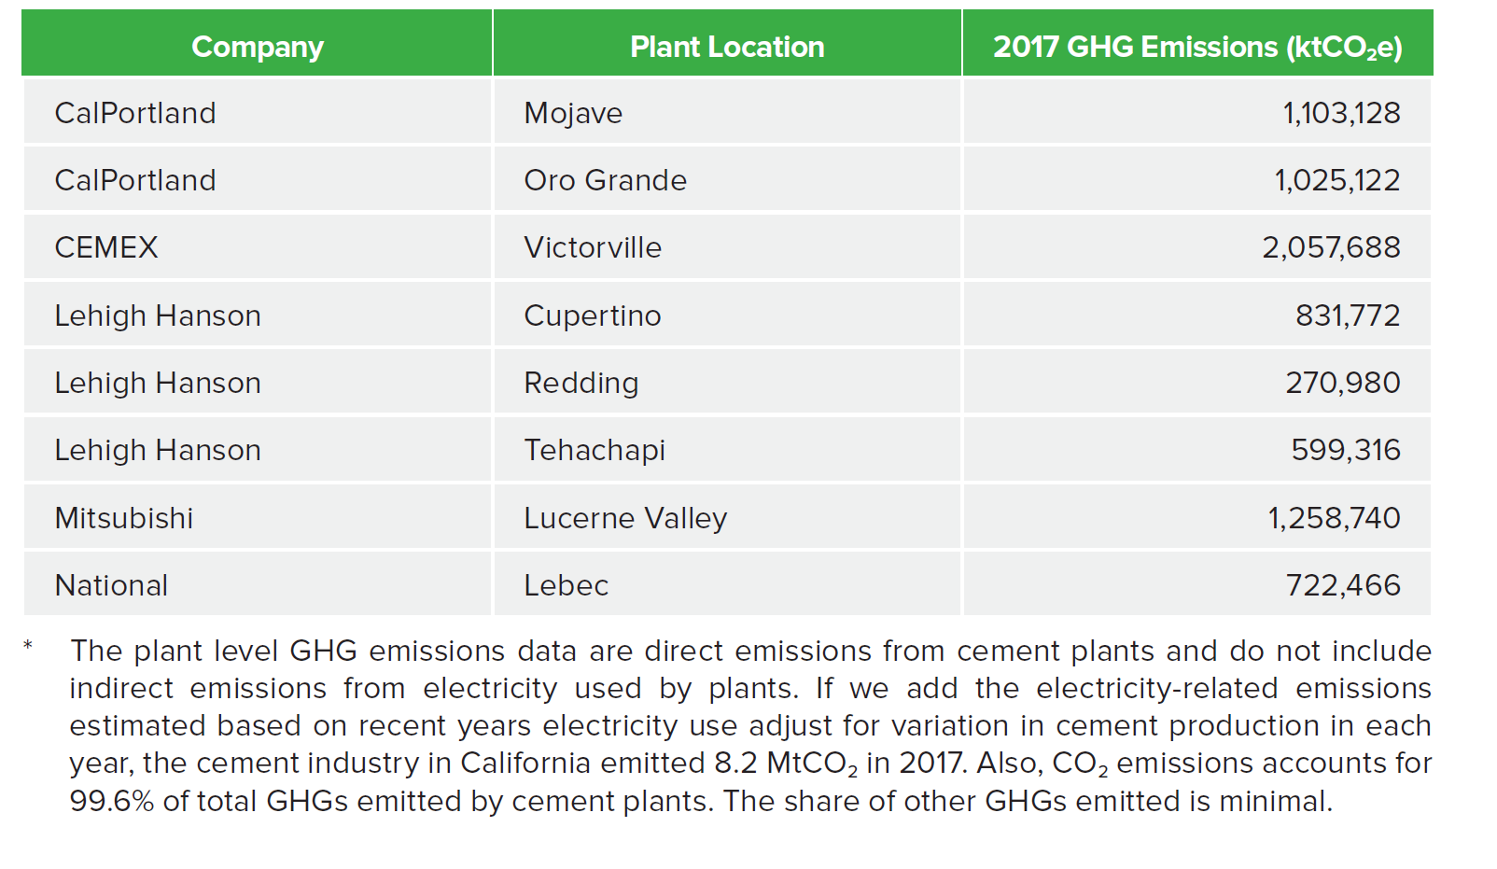
the cement industry in California emitted 8.2 MtCO2 in 2017.

Non-energy fuel inputs
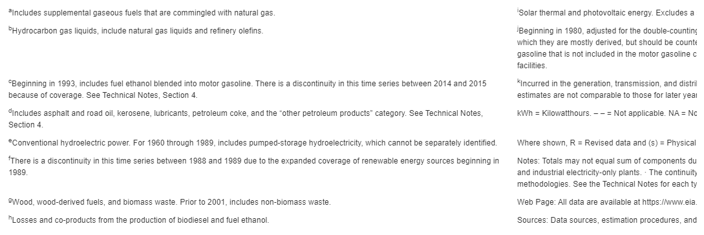
Pathways data only covers use of fuels for energy.
This page adjusts fuel inputs to account for non-fuel uses.
Use data from BPoIFufe (BAU Proportion of Industrial Fuel Used for Energy) as the basis for adjustment.

BPoIFUfE
Proportion Used for Energy (dimensionless) | electricity | coal | natural gas | biomass | petroleum diesel | heat | crude oil | heavy or residual fuel oil | LPG propane or butane | hydrogen
cement and other carbonates | 1 | 0.951 | 1 | 1 | 1 | 1 | 1 | 1 | 1 | 1
natural gas and petroleum systems | 1 | 1 | 0.9374 | 1 | 1 | 1 | 0.0546 | 1 | 1 | 1
iron and steel | 1 | 0.1279 | 1 | 1 | 1 | 1 | 1 | 1 | 1 | 1
chemicals | 1 | 1 | 0.74 | 1 | 1 | 1 | 1 | 1 | 0.179 | 1
mining | 1 | 1 | 1 | 1 | 1 | 1 | 1 | 1 | 1 | 1
waste management | 1 | 1 | 1 | 1 | 1 | 1 | 1 | 1 | 1 | 1
agriculture | 1 | 1 | 1 | 1 | 1 | 1 | 1 | 1 | 1 | 1
other industries | 1 | 1 | 1 | 1 | 1 | 1 | 1 | 1 | 1 | 1

adjustment factors*
cement and other carbonates |  | 1.0515247108
**natural gas and petroleum systems |  |  | 1.0667804566
iron and steel
chemicals |  |  | 1.3513513514
mining
waste management
agriculture
other industries

*applied directly to energy input for the subsector (see blue tab) in most cases
**applied at Pathways page, because only applies to Refining component, not the oil and gas extraction part of natural gas demand in NGPS.

Notes
1. Take crude oil directly as provided. (No crude oil use in Pathways data)
2. Iron and steel. California's one plant principally reprocesses existing metal. This would suggest no raw material inputs are required.
 | This would further suggest, no coal inputs for non-energy purposes.
3. No LPG, propane, butane, or related fuels evident in Pathways data.
 | However, EIA Calif. Table CT6, shown next tab, does indicate such fuels are used.
 | Approach taken is to use the retain the suggested data inputs eminanting from initial machine processing.

EIA Calif. Table CT6. Industry
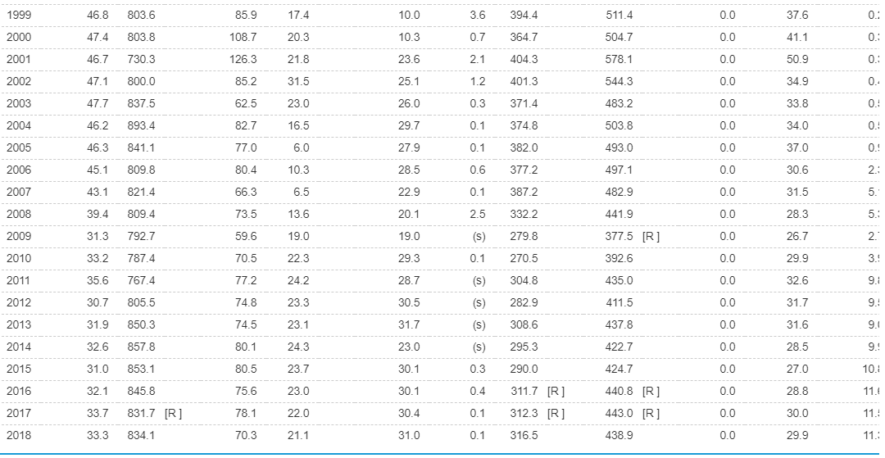
Use downscaled data and EIA data to update for non-combustion fuel use and LPG.
Table CT6. Industrial Sector Energy Consumption Estimates, 1960-2018, California

